Exemplo
Usuário abre PA
Usuário abre reunião
Usuário abre ...

Ex Anomalia de processo

carta de controle
problema de qualidade
parada de maquina
problema de segurança

Anomalia
 |  |  |  |  |  |  |  | RA | tem um | PA
gatilho ou anomalia starta o processo |  |  |  |  |  |  |  |  |  |  |  |  |  |  |  |  |  |  |  |  |  |  |  |  |  |  |  |  |  |  |  |  | Modelo Banco
 |  |  |  |  |  |  |  |  |  |  |  |  |  |  |  |  |  |  |  |  |  |  |  |  |  | Cronog trienam | desenvolvemos | Matriz habilidades |  |  |  |  | Processo | Anterior | Relação enterior | relação proximo
Tem um
 |  |  |  |  |  | Regra Negocio
 |  |  |  |  |  | toda ação vinda de RA te quem ter coluna tipo ação preechida |  |  |  |  |  |  |  |  |  |  |  |  |  |  |  |  | Marcado em
Anomalia | Tem um |  | RA |  |  |  |  |  |  |  |  |  |  |  |  | PA | Visto em | Rotina Reunião |  |  |  | Rotina Reunião | marcou | Cronogr Treinamento |  |  |  |  |  |  |  |  | sempre começa da meta ?
RA
Tem um
Mat Habilidades
Anomalia |  |  | Relato Anomalia |  |  |  |  |  |  | Plamo Ação |  |  |  |  |  |  |  | Rotina Reunião |  |  |  |  |  | Cronograma treinamentos |  |  |  | Matriz Habilidades
 |  | rastreabilidade | 5 porques | onde RA | quem RA | quando anomalia | Operador | Obs | rastreabilidade | quem | como | prazo | tipo | status | Tipo ação | data | rastreabilidade | quem | frequencia | dados entrada | ata | Sequencia | rastreabilidade | quem treina | prazo | quem é treinado | rastreabilidade | quem | habilidade | nota | expectativa | media
maquina parada maquina : spn-00345 tempo : 2,323 hrs operador responsável na hora : joao materia prima codigo : ers4578 |  | 234 | porqUE quebrou eixo e rolamento | ESTEIRA 532X1 | pedro mecanico | 2014-10-21 | gerson | Mecanico tinha check lista que contemplava ver essa esteira | 234 | joao | treinaar operador rafael sobre lubrificação esteiras | 2014-11-30 | Treinamentos | em progresso | Preventiva | 2014-11-25 | 234 | gerente | semana | RA |  | Ver problema segurança | 234 | joao | 2014-11-30 | gerson | 234 | gerson | lubrificar esteras | 3 | 5 | 4
PA
Visto em
RotReunião
Cron. trein
De
Pessoa
 |  |  | PORQUE TAVA FROUXA | ESTEIRA 532X2 | eletricista luis |  |  |  |  | joao | comprar peça quebrada nova | 2014-11-30 | Eficiencia | em progresso | corretiva | 2014-11-25 |  | supervisor | toda quatra 7:30 | PA | Dar feedback falta de atenção operador gerson
Marcou
Desenvolve-se
 |  |  | PORQUEMAUQNA TREME MUITO | ESTEIRA 532X3 | supervisor joao |  |  |  |  | chefe mecanica alan | treinar em mecanico que não fez check list bem feito | 2014-11-30 | Treinamentos | em progresso | Preventiva | 2014-11-25 |  | operador especialista
 |  |  | FALTA LUBRIFICAÇÃO | ESTEIRA 532X4 |  |  |  |  |  | chefe mecanica alan | colocar AVD falta de atenção do mecanico no checklist | 2014-11-30 | AVD | em progresso | Preventiva | 2014-11-28 |  | suprimentos |  |  | Decidido comprar peça de marca generica
 |  |  | OPERADOR NOVO NÃO FEZ MANUTENÇÃO CORRETA DA ESTEIRA | ESTEIRA 532X5 |  |  |  |  |  |  |  |  |  |  |  |  |  |  |  |  |  | ver RA da semana

Inicio |  |  |  |  |  |  |  |  |  |  |  |  | Priorizado de acordo com ferramente de priorização

 |  | rtastreabilidade feita com base na ideia de matriz diagrama de rastreablidade |  |  |  |  |  |  |  |  |  |  |  |  |  |  |  |  | Matriz rastreabilidades

 |  |  | Colunas criadas pelo usuário |  |  |  |  |  |  |  |  |  | Pareto pode ser por tipo de problema quanto dos probleas .. Exemplo pareto das causas da mola de tras ou pareto com mola de traz , parafuso z , oleo

 |  |  | Estratificação do problema |  |  |  |  |  |  |  | BrainStorm |  | Pareto |  |  |  |  |  | Diagrama decausa e efeito (ihicwa
Falha por produtos 2% |  | rastreabilidade | problemas | Tipos de problemas | percentual ou PPM | meta | variação | acumulado | donos | rastreabilidade | Ideia | rastreabilidade | Categoria | Coluna 1 | Coluna 2 | Coluna 3 | Coluna 4 | rastreabilidade | Mão de obra | Metodo | Materia Prima | Meio ambiente | Maquina | rastreabilidade
 |  | 234 | 300000 | mola de traz | 2% | 1.5% | -0.50% | 0.20% | pedro | 234 |  | 234 |  |  |  |  |  | 234 |  |  |  |  |  | 234
 |  |  |  | oleo
 |  |  |  | parafuso z
 |  |  |  | barulho

Projeto |  |  | Subprojetos

 |  |  |  |  |  |  |  |  |  |  | Plamo Ação
 |  |  |  |  |  |  |  |  |  | rastreabilidade | quem | como | prazo | tipo | status | Tipo ação | data
 |  |  |  |  |  |  |  |  |  | 234

Exemplo modelos ferramentas
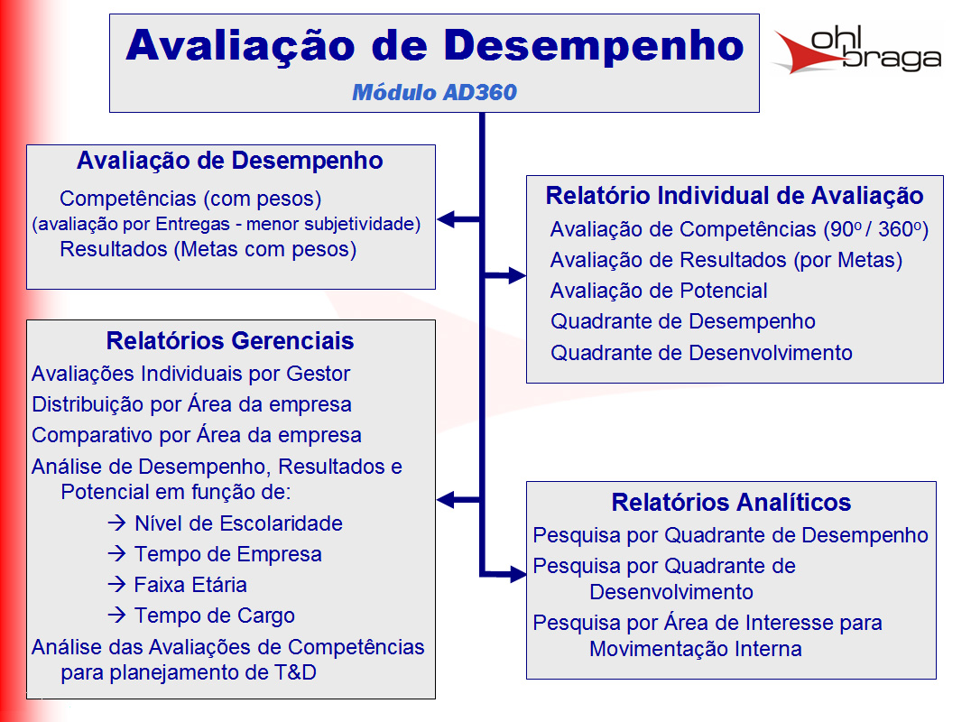
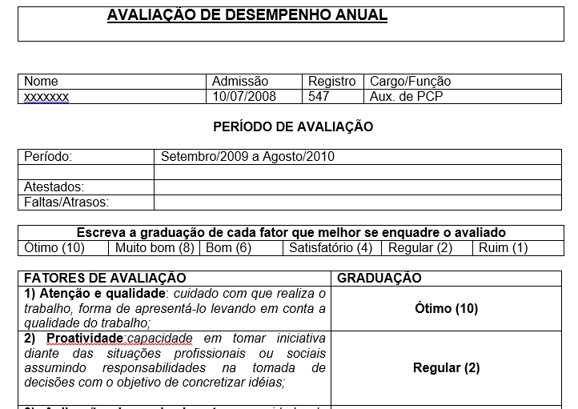
Inicio
Modelo telas
 |  |  |  | RACI
Modelo Rotina reuniões

Nas reuniões tem que ter: |  | Gente | As pessoas Certas
 |  | Rotina | Feitas na frequencia certa
 |  | Material | Com as ferramentas preechidas certas

Dono da reunião : |  |  | Manão
Frequencia |  | Mensal
Sequencia da reunião
Análise faturamento mês passado
Projetar metas mês corrente
Fazer comissões

Pessoas
João
Ari
Neri
Manão
Material
Plainlha fechada do mês passado
Contendo: Faturamento mês passado

Cronograma de atividades

 | Matriz Habilidades

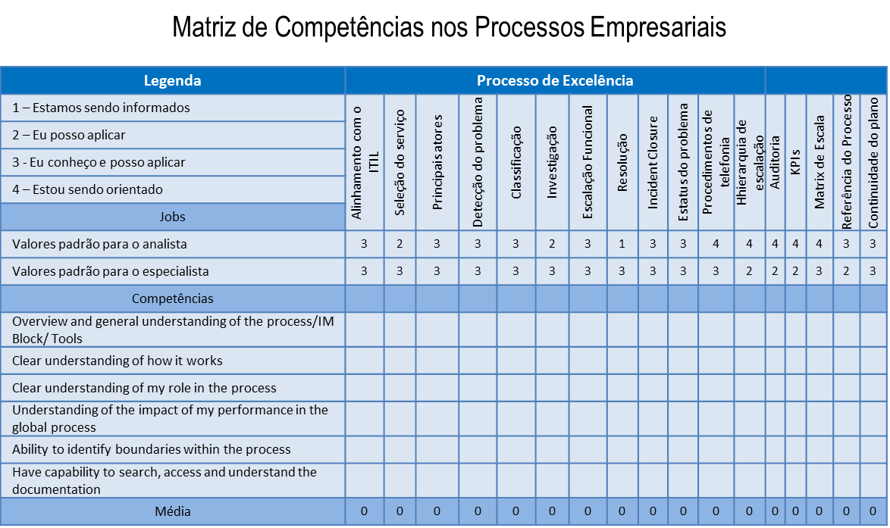

 | check list |  |  |  | check list

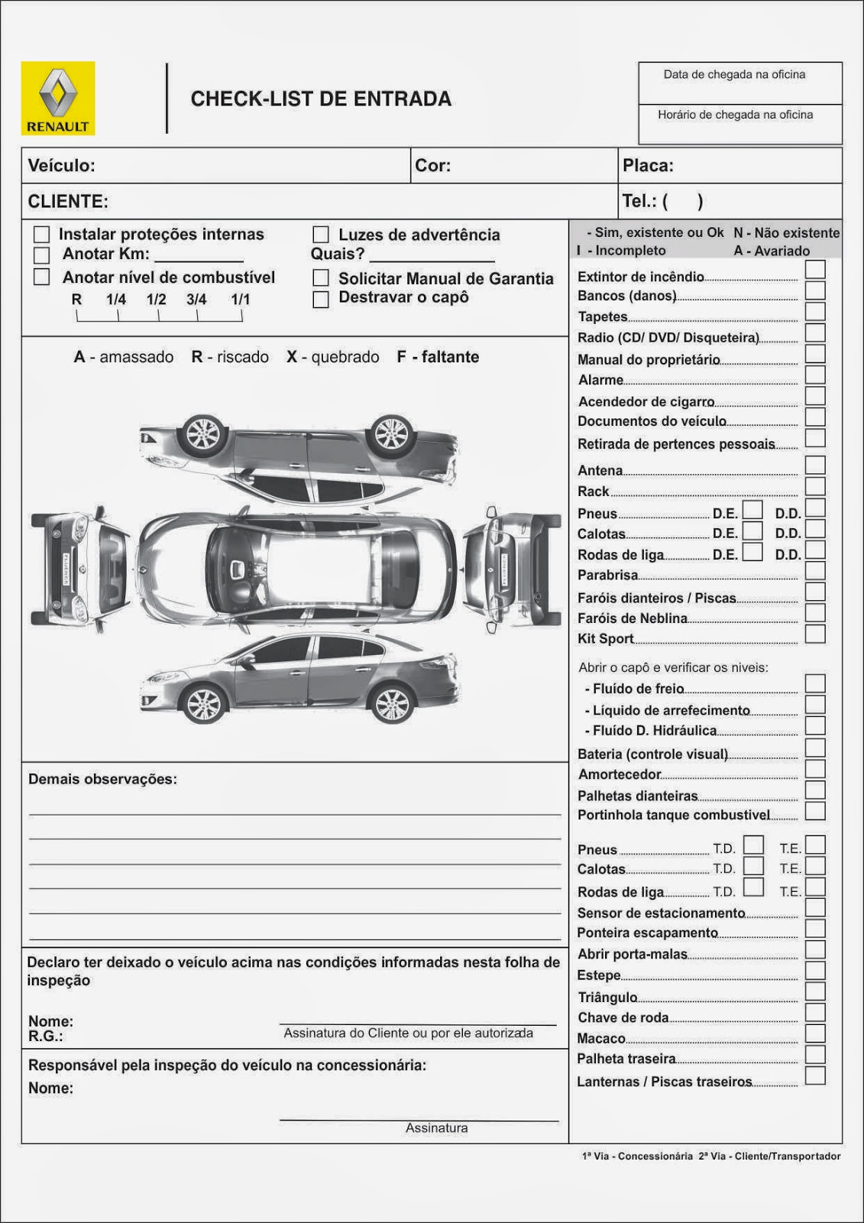

 | Pareto
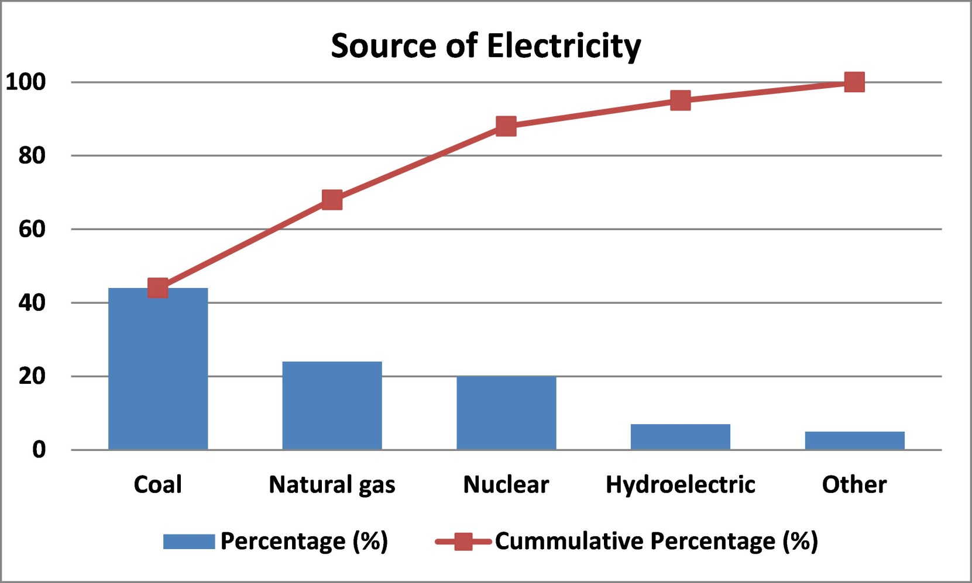
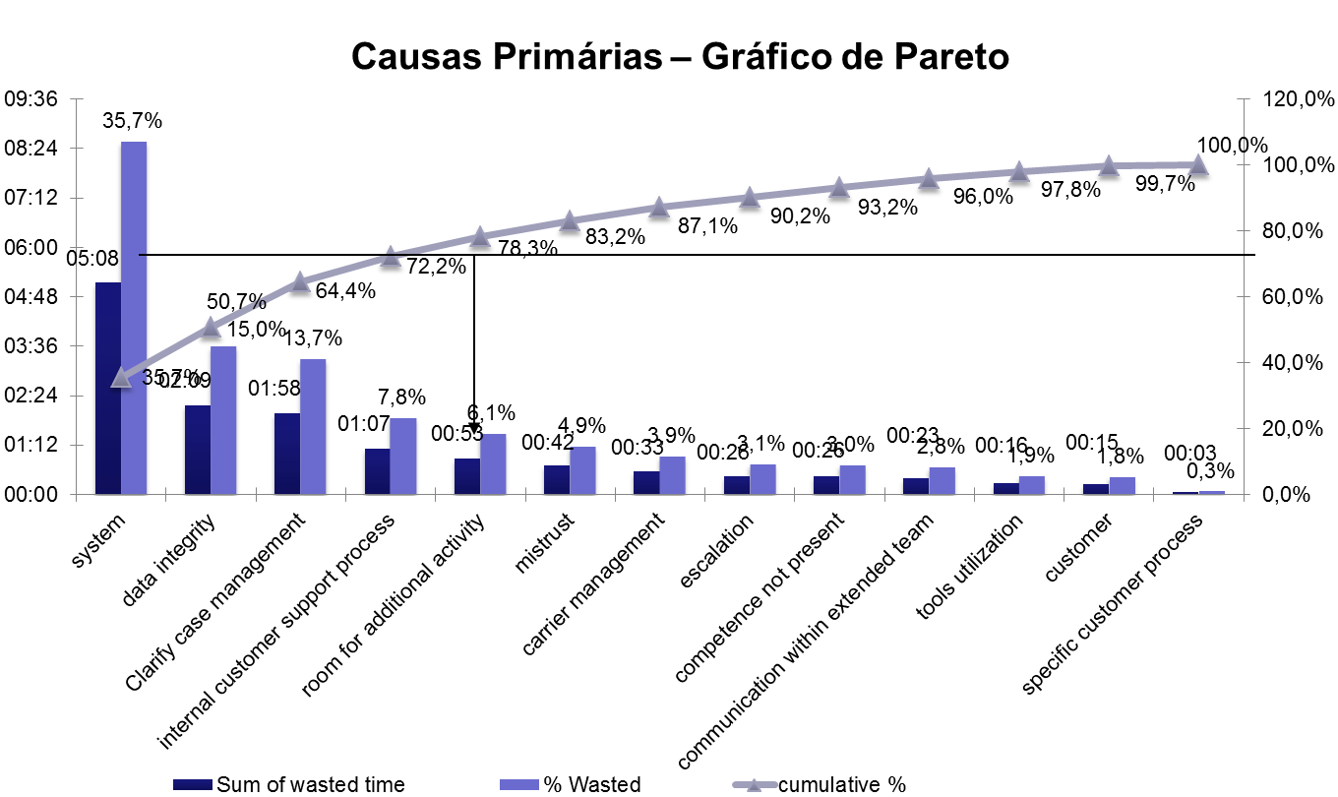

 | causa efeito

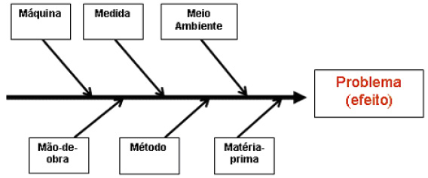

 | carta controle

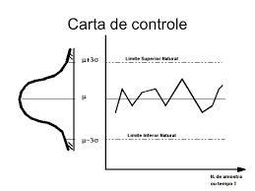
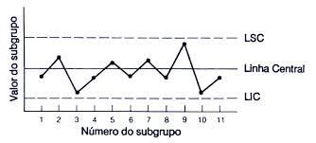

 | pdca

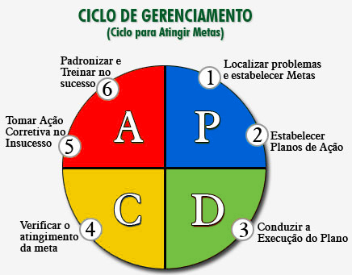

 | avd

Canvas
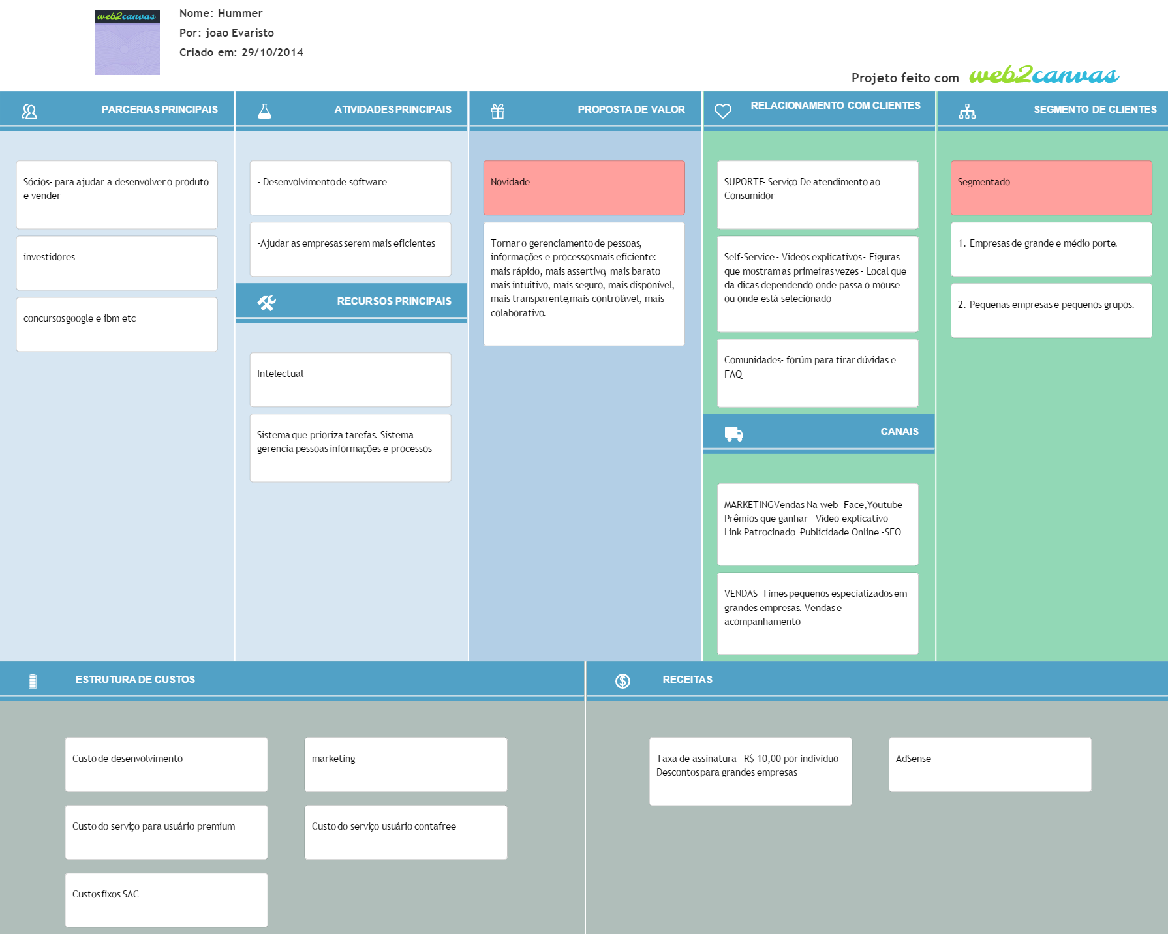
Inicio

Tela
Inicio

 | Logo | Projetos | Análise | Controle | Gestão | ... | Treinamento | Colaborativa |  | Eventos | Perfil
 |  | Mensagens
 | empresa | chefe | projeto | Ferramenta
 | Soma
 |  |  |  |  | Nome | Add coluna
 |  |  |  |  |  | >>

 |  |  |  |  |  | Metade é do usuário e a outra metade é da ferramenta

 | Logo | Projetos | Análise | Controle | Gestão | ... | Treinamento | Colaborativa |  | Eventos | Perfil
 |  | Mensagens
 | empresa | chefe | projeto | Ferramenta

 | Tela rastreamento
 | Logo | Projetos | Análise | Controle | Gestão | ... | Treinamento | Colaborativa |  | Eventos | Perfil
 |  | Mensagens
 | empresa | Planta | chefe | projeto | Ferramenta
 | Soma
 |  |  |  |  | Nome | Add coluna | Data | Oque | Como
 |  |  |  |  |  | >>

Nome

P.A.

 | Tela metas
 | Logo | Projetos | Análise | Controle | Gestão | ... | Treinamento | Colaborativa |  | Eventos | Perfil
 |  | Mensagens
 | empresa | chefe | projeto | Ferramenta

A1 -- Economizar 100
 | Antecessora | Local | % | Meta | Dono | Percentual do total

B1 -- Economizar 70
B2 - 30 %
c1 - 33%
c2
c3
c4
c5
 |  | a1 | 100 | Economizar 100 | Joao | 100
 | a1 | b1 | 70 | .. | a | 70
 | a1 | b2 | 30 | .. | b | 30
 | b1 | c1 | 33 | .. | c | 23%
 | b1 | c2 | 33 | .. |  | 23%
 | b1 | c3 | 33 | . |  | 23%
 | b2 | c4 | 50 | .. |  | 15%
 | b2 | c5 | 50 | .. |  | 15%

 | Logo | Projetos | Análise | Controle | Gestão | ... | Treinamento | Colaborativa |  | Eventos | Perfil
 |  | Mensagens
 | empresa | chefe | projeto | Ferramenta

 | Logo | Projetos | Análise | Controle | Gestão | ... | Treinamento | Colaborativa |  | Eventos | Perfil
 |  | Mensagens
 | empresa | chefe | projeto | Ferramenta

Swot
Inicio
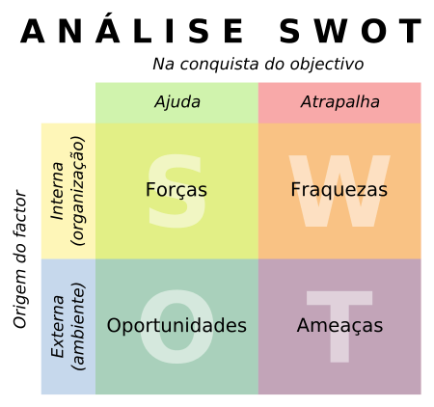
Forças | Fraquezas

differencial do produto (oferecer o que os outros ainda não oferecem) | Dificuldade em desenvovolver
 | Mercado dificl de entrar (empresas Qi)

Oportunidades | Ameaçãs
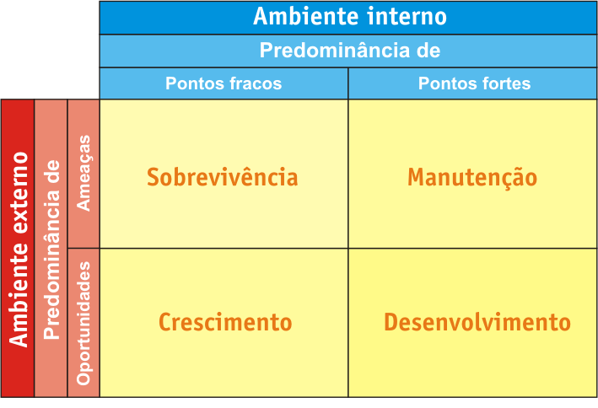
Cada vez mais empresas não querem investir e um sistema de gestão de dados e e pessoas , que se desatualiza rápido e custa uma fortuna | Concorrencia é forte (onhecimento e dinheiro)

